상품제안서
2024 먼슬리 캘린더 A5(주문제작형) | 상품코드: S26145

 |  |  |  |  |  |  | 02-713-8555 | www.synergygift.co.kr
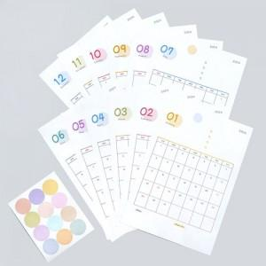 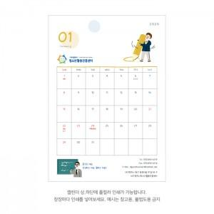

【상세/제작정보】 | 캘린더 풀컬러인쇄 포함 / 스티커 인쇄불가

【인쇄/포장옵션】 | 풀칼라 / OPP(비닐)

【공급단가】 | 수량 | 200~ | 300~ | 500~ | 1,000~ | 3,000~
*VAT별도 | 단가 | 2,430원 | 2,080원 | 2,000원 | 1,920원 | 1,870원

【상품 URL】 | https://www.synergygift.co.kr:443/src/goods_detail.php?gdno=26145

